OAKB
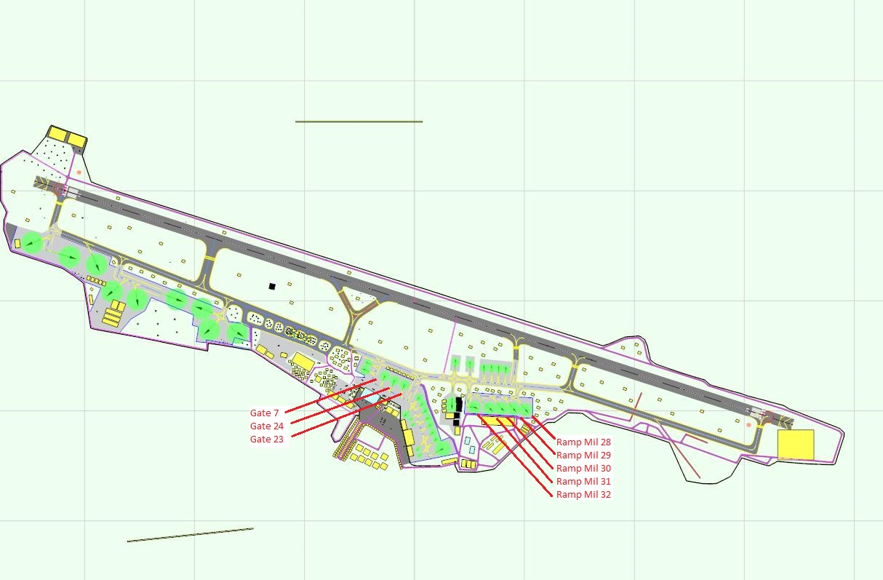
Nom | CALL SIGN | Etat
 |  |  | GATE 7 | LIBRE | 0 | 0 | 0
 |  |  | GATE 24 | LIBRE | 0 | 0 | 0
 |  |  | GATE 23 | LIBRE | 0 | 0 | 0
 |  |  | GATE 28 | LIBRE | 0 | 0 | 0
 |  |  | GATE 29 | LIBRE | 0 | 0 | 0
 |  |  | Ramp Mil 30 | LIBRE | 0 | 0 | 0
 |  |  | Ramp Mil 31 | LIBRE | 0 | 0 | 0
 |  |  | Ramp Mil 32 | LIBRE | 0 | 0 | 0
 |  |  | Attente | 0 | 0 | 0 | 0
 |  |  | OK | 0 | 0 | 0 | 0
 |  |  | Pas Prêt | 0 | 0 | 0 | 0
 |  |  |  |  | 0 | 0 | 0
 |  |  |  |  | 0 | 0 | 0
 |  |  | OCCUPER |  | 0 | 0 | 0
 |  |  | LIBRE |  | 0 | 0 | 0
 |  |  |  |  | 0 | 0 | 0
 |  |  |  |  | 0 | 0 | 0
 |  |  |  |  | 0 | 0 | 0
 |  |  |  |  | 0 | 0 | 0
 |  |  |  |  | 0 | 0 | 0
 |  |  |  |  | 0 | 0 | 0
 |  |  |  |  | 0 | 0 | 0
 |  |  |  |  | 0 | 0 | 0
 |  |  |  |  | 0 | 0 | 0
 |  |  |  |  | 0 | 0 | 0
 |  |  |  |  | 0 | 0 | 0
 |  |  |  |  | 0 | 0 | 0
 |  |  |  |  | 0 | 0 | 0
 |  |  |  |  | 0 | 0 | 0
 |  |  |  |  | 0 | 0 | 0
 |  |  |  |  | 0 | 0 | 0
 |  |  |  |  | 0 | 0 | 0
 |  |  |  |  | 0 | 0 | 0
 |  |  |  |  | 0 | 0 | 0
 |  |  |  |  | 0 | 0 | 0
 |  |  |  |  | 0 | 0 | 0

ORPN
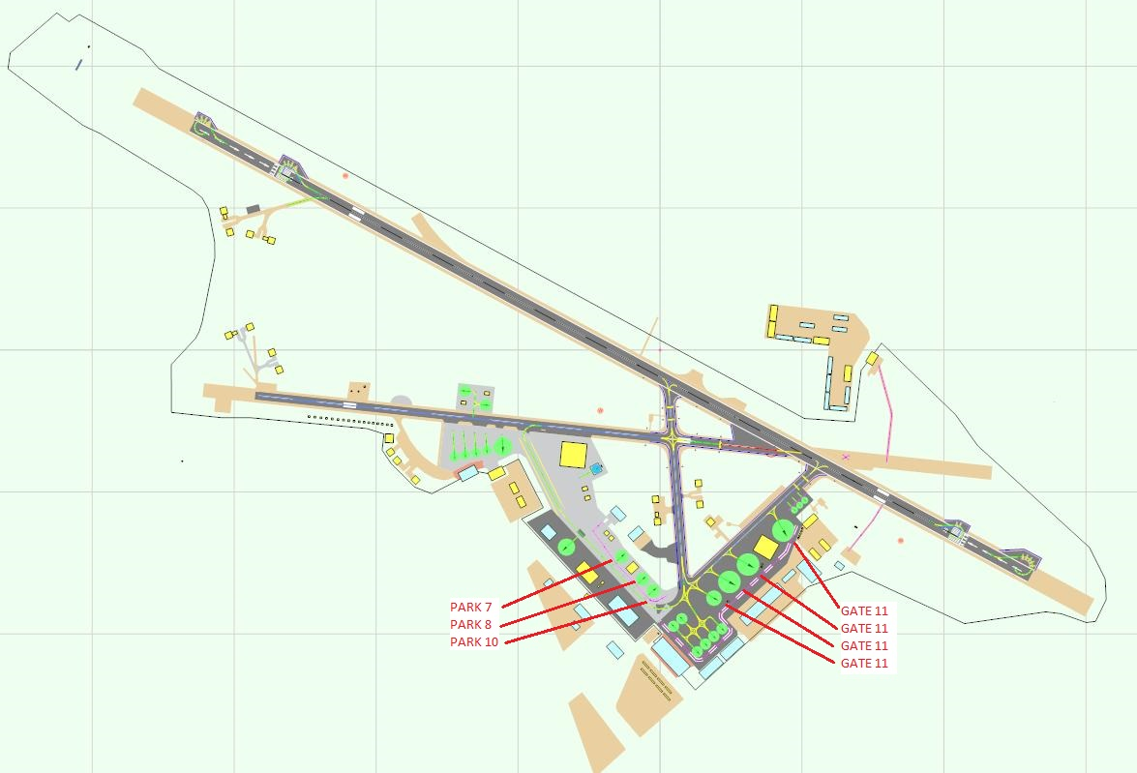
Nom | CALL SIGN | Etat
 |  |  | GATE 11 a | LIBRE | 0 | 0 | 0
 |  |  | GATE 11 b | LIBRE | 0 | 0 | 0
 |  |  | GATE 11 c | LIBRE | 0 | 0 | 0
 |  |  | GATE 11 d | LIBRE | 0 | 0 | 0
 |  |  | PARK 7 | LIBRE | 0 | 0 | 0
 |  |  | PARK 8 | LIBRE | 0 | 0 | 0
 |  |  | PARK 10 | LIBRE | 0 | 0 | 0
 |  |  | Attente | 0 | 0 | 0 | 0
 |  |  | OK | 0 | 0 | 0 | 0
 |  |  | Pas Prêt | 0 | 0 | 0 | 0
 |  |  |  |  | 0 | 0 | 0
 |  |  |  |  | 0 | 0 | 0
 |  |  |  |  | 0 | 0 | 0
 |  |  | OCCUPER |  | 0 | 0 | 0
 |  |  | LIBRE |  | 0 | 0 | 0
 |  |  |  |  | 0 | 0 | 0
 |  |  |  |  | 0 | 0 | 0
 |  |  |  |  | 0 | 0 | 0
 |  |  |  |  | 0 | 0 | 0
 |  |  |  |  | 0 | 0 | 0
 |  |  |  |  | 0 | 0 | 0
 |  |  |  |  | 0 | 0 | 0
 |  |  |  |  | 0 | 0 | 0
 |  |  |  |  | 0 | 0 | 0
 |  |  |  |  | 0 | 0 | 0
 |  |  |  |  | 0 | 0 | 0
 |  |  |  |  | 0 | 0 | 0
 |  |  |  |  | 0 | 0 | 0
 |  |  |  |  | 0 | 0 | 0
 |  |  |  |  | 0 | 0 | 0
 |  |  |  |  | 0 | 0 | 0
 |  |  |  |  | 0 | 0 | 0
 |  |  |  |  | 0 | 0 | 0
 |  |  |  |  | 0 | 0 | 0
 |  |  |  |  | 0 | 0 | 0
 |  |  |  |  | 0 | 0 | 0

